상품제안서
스위스밀리터리 친환경 3단완전자동 세이프티+3단수동 우산 2P+160g타올 3P세트 (소) | 상품코드: S41247

 |  |  |  |  |  |  | 02-713-8555 | www.synergygift.co.kr
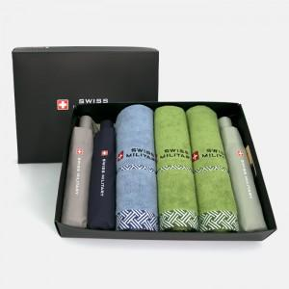

【상세/제작정보】

【인쇄/포장옵션】 | 실크, 자수, 원단1도 / 포장지포장

【공급단가】 | 수량 | 10~ | 100~ | 300~ | 1,000~ | 3,000~
*VAT별도 | 단가 | 44,590원 | 43,900원 | 42,870원 | 41,160원 | 39,440원

【상품 URL】 | https://www.synergygift.co.kr:443/src/goods_detail.php?gdno=41247

